Informação
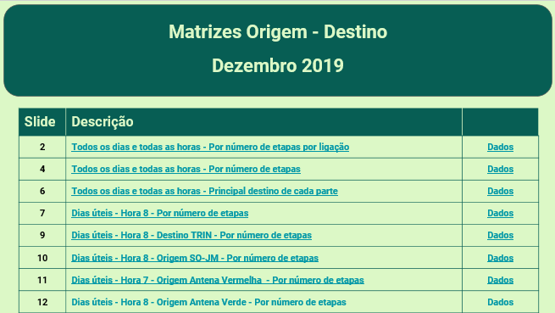
Mais informação em
http://www.metrodoporto.pt/uploads/writer_file/document/58/20130116114152669228.pdf

Os dados mensais referentes aos dias todos de cada mês estão disponíveis para os meses desde Janeiro de 2009 em
http://rede-160318.appspot.com/

Matrizes Origem-Destino agrupadas:

